Layout
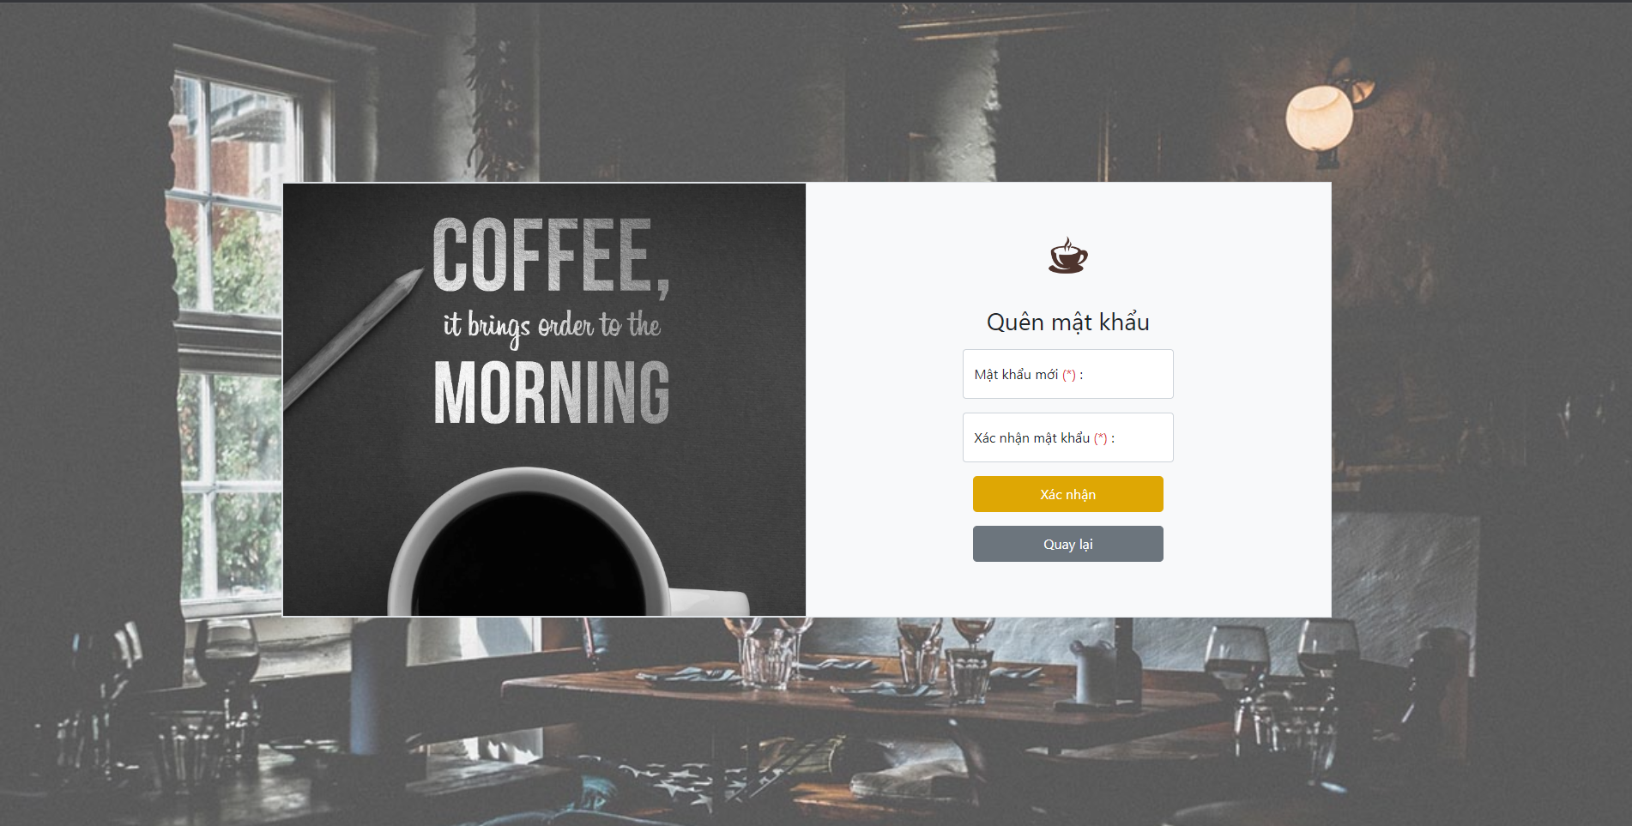
6.1.1. Đăng nhập

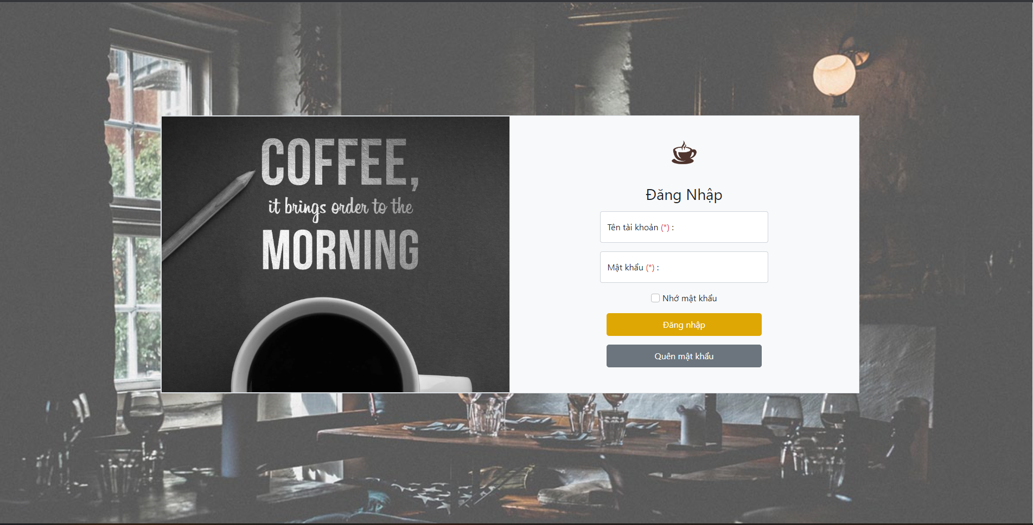

Modal enter username for find password

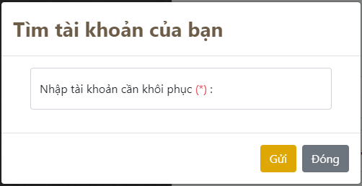

6.1.1. Quên mật khẩu (gửi mail phục hồi)

